PRESUPUESTO INGRESOS
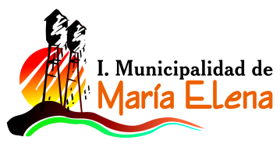

INFORME PRESUPUESTO INICIAL EDUCACION
INGRESOS 2018

CUENTA | Descripcion | Presupuesto
115-05-01-000-000-000 | DEL SECTOR PRIVADO
115-05-03-002-999-000 | OTRAS TRANSFERENCIAS CORRIENTES DE LA SUBDERE | $ 120,500,000
115-05-03-003-001-001 | Subvencion Fiscal Mensual | $ 1,086,050,000
115-05-03-003-001-002 | Subvencion para Educacion Especial
115-05-03-003-002-001 | Subvencion Escolar Preferencial Ley Nº 20.248
115-05-03-003-002-002 | Fondo de Apoyo a la Educacion Publica | $ 180,000,000
115-05-03-003-002-999 | OTROS APORTES MINEDUC | $ 55,394,000
115-05-03-101-000-000 | DE LA MUNICIPALIDAD A SERVICIOS INCORPORADOS A SU GESTION | $ 751,000,000
115-08-01-002-000-000 | RECUPERACIONES ART. 12 LEY Nº 18.196 | $ 30,000,000
115-08-99-001-001-000 | DEVOLUCIONES Y REINTEGROS | $ 10,500,000
115-08-99-999-000-000 | OTROS | $ 1,000,000
115-15-00-000-000-000 | SALDO INICIAL DE CAJA | $ 1,500,000
 | TOTAL DE INGRESOS PRESUPUESTADOS | $ 2,235,944,000

